상품제안서
국산 플라이토 실리콘 에어쉴드 인덕션 매트22cm | 상품코드: S46511

 |  |  |  |  |  |  | 02-713-8555 | www.synergygift.co.kr
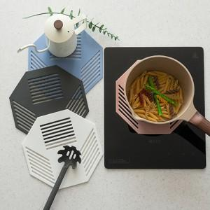 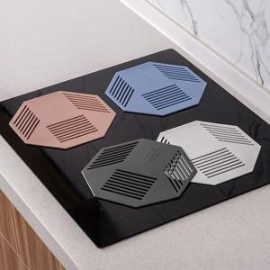 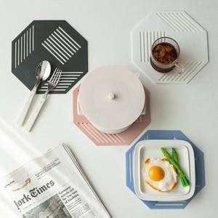

【상세/제작정보】

【인쇄/포장옵션】 | 실크 / OPP(비닐)

【공급단가】 | 수량 | 50~ | 100~ | 500~ | 1,000~ | 3,000~
*VAT별도 | 단가 | 6,040원 | 5,800원 | 5,390원 | 5,300원 | 5,190원

【상품 URL】 | https://www.synergygift.co.kr:443/src/goods_detail.php?gdno=46511

